상품제안서
타이틀리스트 PRO V1X 5구+자석싸바리 굿즈세트 | 상품코드: S43115

 |  |  |  |  |  |  | 02-713-8555 | www.synergygift.co.kr
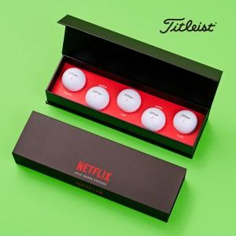

【상세/제작정보】 | <p><span style="font-size: 14pt;">※ 볼단면+</span><span style="font-size: 14pt;">슬라이딩케이스+간지 컬러인쇄 100세트 이상 무료</span></p><p><span style="font-size: 14pt;">※&nbsp;</span><span style="font-size: 14pt;">볼단면+</span><span style="font-size: 14pt;">슬라이딩케이스+간지 컬러인쇄</span><span style="font-size: 18.6667px;">​ </span><span style="font-size: 18.6667px;">100세트</span><span style="font-size: 18.6667px;">​</span><span style="font-size: 18.6667px;"> 미만 통합 12만원 청구됩니다.</span></p><p><span style="font-size: 14pt;">&nbsp;</span></p>

【인쇄/포장옵션】 | 풀칼라 / 슬라이딩케이스

【공급단가】 | 수량 | 20~ | 100~ | 300~ | 500~ | 1,000~
*VAT별도 | 단가 | 41,200원 | 40,900원 | 38,900원 | 38,000원 | 37,300원

【상품 URL】 | https://www.synergygift.co.kr:443/src/goods_detail.php?gdno=43115

